ER图
顾客餐厅评价表
顾客餐厅关系表
菜品评价表

N
M
顾客
M

N

餐厅
1
M
菜品

N
M
员工
1

N

M
1
点餐表

1
N
1
N
菜品
规格
包含
规格类别
包含

M
N

包含

菜品规格类别关系表

规格表
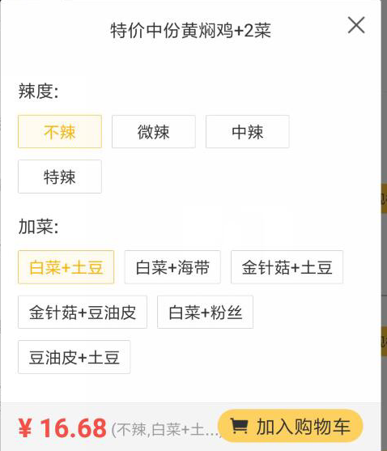
规格表
字段描述 | 字段名 | 类型 | 自增长 | 长度 | 少数点 | 不可为空 | 是主键 | 是外键 | 备注
规格id（逻辑id） |  |  |  |  |  | √ | √
餐厅id |  |  |  |  |  | √ |  | √
规格名称
创建时间

规格类别如图中的：辣度，加菜 |  |  |  |  |  | 规格菜品关系表存放如图：不辣，中辣，白菜+海带

